Worksheet
歯科衛生士 | 2023 | 人体の構造と機能 |  | 2023_dh_23_pm001
 |  | 体内での酸素と二酸化炭素の運搬を模式図に示す。 内呼吸はどれか。1つ選べ。
 |  | 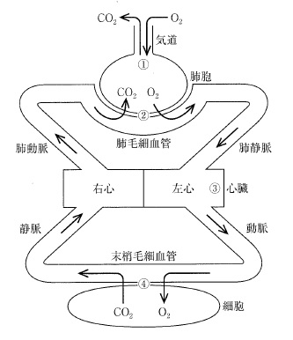
 |  | 1 | ①
 |  | 2 | ②
 |  | 3 | ③
 |  | 4 | ④ | 正解
歯科衛生士 | 2023 | 歯・口腔の構造と機能 |  | 2023_dh_23_pm002
 |  | 嚥下時、鼻咽腔閉鎖に最も役立つのはどれか。1つ選べ。
 |  | 1 | 側頭筋
 |  | 2 | 茎突舌筋
 |  | 3 | 口蓋帆挙筋 | 正解
 |  | 4 | 耳管咽頭筋
歯科衛生士 | 2023 | 人体の構造と機能 |  | 2023_dh_23_pm003
 |  | 消化時に胃で生じるのはどれか。1つ選べ。
 |  | 1 | 総蠕動
 |  | 2 | 振子運動
 |  | 3 | 分節運動
 |  | 4 | 受け入れ弛緩 | 正解
歯科衛生士 | 2023 | 歯・口腔の構造と機能 |  | 2023_dh_23_pm004
 |  | 唾液に含まれる鉄結合性タンパク質はどれか。1つ選べ。
 |  | 1 | ムチン
 |  | 2 | アミラーゼ
 |  | 3 | グロブリン
 |  | 4 | ラクトフェリン | 正解
歯科衛生士 | 2023 | 歯・口腔の構造と機能 |  | 2023_dh_23_pm005
 |  | 下顎骨内面の写真の一部を示す。 矢印で示す孔から下顎骨内部に進入するのはどれか。1つ選べ。
 |  | 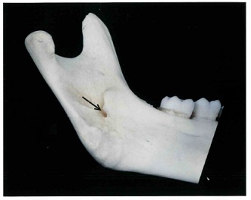
 |  | 1 | 咬筋動脈
 |  | 2 | 舌下動脈
 |  | 3 | 下歯槽動脈 | 正解
 |  | 4 | 後上歯槽動脈
歯科衛生士 | 2023 | 人体の構造と機能 |  | 2023_dh_23_pm006
 |  | 嘔吐に伴う生体反応はどれか。1つ選べ。
 |  | 1 | 発 汗 | 正解
 |  | 2 | 顔面紅潮
 |  | 3 | 瞳孔縮小
 |  | 4 | 唾液分泌抑制
歯科衛生士 | 2023 | 歯・口腔の構造と機能 |  | 2023_dh_23_pm007
 |  | 新産線がみられるのはどれか。1つ選べ。
 |  | 1 | 側切歯
 |  | 2 | 犬 歯
 |  | 3 | 第二小臼歯
 |  | 4 | 第一大臼歯 | 正解
歯科衛生士 | 2023 | 歯・口腔の構造と機能 |  | 2023_dh_23_pm008
 |  | 口腔乾燥症を生じるのはどれか。1つ選べ。
 |  | 1 | 天疱瘡
 |  | 2 | 白板症
 |  | 3 | 口腔扁平苔癬
 |  | 4 | Sjögren症候群 | 正解
歯科衛生士 | 2023 | 疾病の成り立ち及び回復過程の促進 |  | 2023_dh_23_pm009
 |  | 口腔細菌のグラム染色像の模式図を示す。 Porphyromonas gingivalisはどれか。1つ選べ。
 |  | 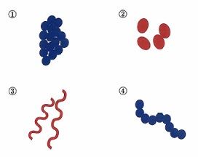
 |  | 1 | ①
 |  | 2 | ② | 正解
 |  | 3 | ③
 |  | 4 | ④
歯科衛生士 | 2023 | 疾病の成り立ち及び回復過程の促進 |  | 2023_dh_23_pm010
 |  | 炎症に関与する細胞の模式図を示す。 急性化膿性歯髄炎の主体をなすのはどれか。1つ選べ。

 |  | 1 | ①
 |  | 2 | ② | 正解
 |  | 3 | ③
 |  | 4 | ④
歯科衛生士 | 2023 | 疾病の成り立ち及び回復過程の促進 |  | 2023_dh_23_pm011
 |  | アムホテリシンBが有効なのはどれか。1つ選べ。
 |  | 1 | 頭頸部癌
 |  | 2 | 抜歯後疼痛
 |  | 3 | 口腔カンジダ症 | 正解
 |  | 4 | ヘルペス性口内炎
歯科衛生士 | 2023 | 疾病の成り立ち及び回復過程の促進 |  | 2023_dh_23_pm012
 |  | 薬物による副作用の一部を表に示す。 ①はどれか。1つ選べ。 ただし、①～④はa～dのいずれかに該当する。
 |  | 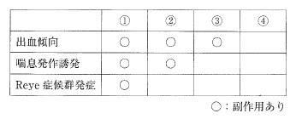
 |  | 1 | アスピリン | 正解
 |  | 2 | ジアゼパム
 |  | 3 | アセトアミノフェン
 |  | 4 | ワルファリンカリウム
歯科衛生士 | 2023 | 疾病の成り立ち及び回復過程の促進 |  | 2023_dh_23_pm013
 |  | 子宮頸がんの病原体はどれか。1つ選べ。
 |  | 1 | ムンプスウイルス
 |  | 2 | コクサッキーウイルス
 |  | 3 | 単純ヘルペスウイルス
 |  | 4 | ヒトパピローマウイルス | 正解
歯科衛生士 | 2023 | 疾病の成り立ち及び回復過程の促進 |  | 2023_dh_23_pm014
 |  | 先天性梅毒でみられるのはどれか。1つ選べ。
 |  | 1 | 双生歯
 |  | 2 | 斑状歯
 |  | 3 | Turner＜ターナー＞歯
 |  | 4 | Hutchinson＜ハッチンソン＞歯 | 正解
歯科衛生士 | 2023 | 疾病の成り立ち及び回復過程の促進 |  | 2023_dh_23_pm015
 |  | 以下の問いに答えよ。
 |  | 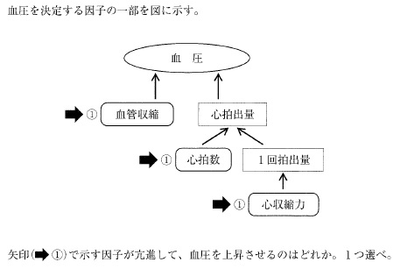
 |  | 1 | ヒスタミン
 |  | 2 | アドレナリン | 正解
 |  | 3 | アセチルコリン
 |  | 4 | GABA（γ-アミノ酪酸）
歯科衛生士 | 2023 | 歯・口腔の健康と予防に関わる人間と社会の仕組み |  | 2023_dh_23_pm016
 |  | 精神保健福祉センターを設置できるのはどれか。2つ選べ。
 |  | 1 | 指定都市 | 正解
 |  | 2 | 都道府県 | 正解
 |  | 3 | 厚生労働省
 |  | 4 | 全国健康保険協会
歯科衛生士 | 2023 | 歯・口腔の健康と予防に関わる人間と社会の仕組み |  | 2023_dh_23_pm017
 |  | 口腔清掃用具の写真を示す。 清掃用具と使用目的の組合せで正しいのはどれか。2つ選べ。
 |  | 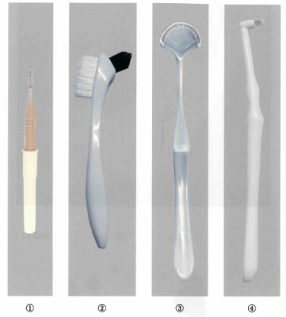
 |  | 1 | ① -- 義歯清掃
 |  | 2 | ② -- 口腔粘膜清掃
 |  | 3 | ③ -- 舌苔除去 | 正解
 |  | 4 | ④ -- 最後臼歯遠心面の清掃 | 正解
歯科衛生士 | 2023 | 歯・口腔の健康と予防に関わる人間と社会の仕組み |  | 2023_dh_23_pm018
 |  | この調査に用いる研究方法はどれか。1つ選べ。
 |  | 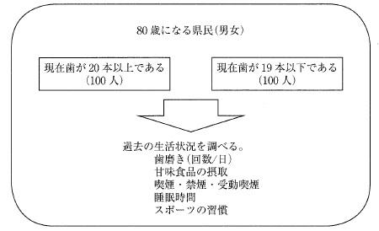
 |  | 1 | 地域研究
 |  | 2 | 症例対照研究 | 正解
 |  | 3 | 生態学的研究
 |  | 4 | ランダム化比較試験
歯科衛生士 | 2023 | 歯・口腔の健康と予防に関わる人間と社会の仕組み |  | 2023_dh_23_pm019
 |  | この研究方法から算出できるのはどれか。1つ選べ。
 |  | 1 | 罹患率
 |  | 2 | オッズ比 | 正解
 |  | 3 | 寄与危険度
 |  | 4 | 相対危険度
歯科衛生士 | 2023 | 歯・口腔の健康と予防に関わる人間と社会の仕組み |  | 2023_dh_23_pm020
 |  | 衛生行政の体系を図に示す。 この体系の下で行われる保健事業はどれか。2つ選べ。
 |  | 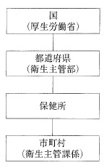
 |  | 1 | 健康増進法に基づく歯周疾患検診 | 正解
 |  | 2 | 母子保健法に基づく妊産婦健康診査 | 正解
 |  | 3 | 学校保健安全法に基づく定期健康診断
 |  | 4 | 労働安全衛生法に基づく特殊健康診断
歯科衛生士 | 2023 | 歯・口腔の健康と予防に関わる人間と社会の仕組み |  | 2023_dh_23_pm021
 |  | 洗口により除去できるのはどれか。1つ選べ。
 |  | 1 | ステイン
 |  | 2 | プラーク
 |  | 3 | ペリクル
 |  | 4 | マテリアアルバ | 正解
歯科衛生士 | 2023 | 歯・口腔の健康と予防に関わる人間と社会の仕組み |  | 2023_dh_23_pm022
 |  | 歯科疾患実態調査のある項目の結果を図に示す。 この図が示すのはどれか。1つ選べ。
 |  | 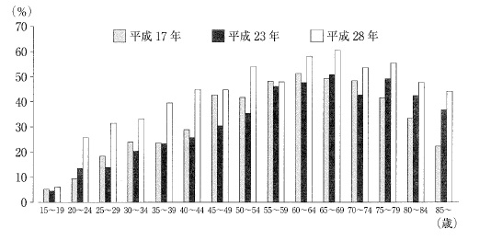
 |  | 1 | 喪失歯を有する者
 |  | 2 | 20歯以上の現役歯を有する者
 |  | 3 | 4mm以上の歯周ポケットを有する者 | 正解
 |  | 4 | 永久歯の未処置歯または処置歯を保有する者
歯科衛生士 | 2023 | 歯・口腔の健康と予防に関わる人間と社会の仕組み |  | 2023_dh_23_pm023
 |  | 口臭の原因物質で硫黄を含むのはどれか。1つ選べ。
 |  | 1 | アセトン
 |  | 2 | インドール
 |  | 3 | メチルアミン
 |  | 4 | メチルメルカプタン | 正解
歯科衛生士 | 2023 | 歯・口腔の健康と予防に関わる人間と社会の仕組み |  | 2023_dh_23_pm024
 |  | トータルヘルスプロモーションプラン＜THP＞における歯科衛生士の役割はどれか。1つ選べ。
 |  | 1 | 過重労働解消の推進
 |  | 2 | ストレスチェックの実施
 |  | 3 | 運動指導プログラムの作成
 |  | 4 | 勤務形態に配慮した口腔保健指導 | 正解
歯科衛生士 | 2023 | 歯・口腔の健康と予防に関わる人間と社会の仕組み |  | 2023_dh_23_pm025
 |  | 13歳の女子。学校における定期健康診断（歯・口腔）の結果の一部を図に示す。 事後措置として適切なのはどれか。2つ選べ。
 |  | 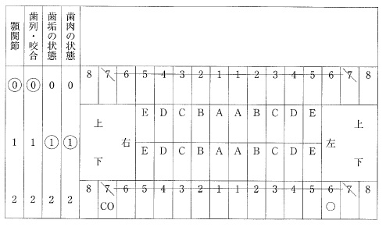
 |  | 1 | う蝕の治療
 |  | 2 | スケーリング
 |  | 3 | フッ化物歯面塗布 | 正解
 |  | 4 | ブラッシング指導 | 正解
歯科衛生士 | 2023 | 歯・口腔の健康と予防に関わる人間と社会の仕組み |  | 2023_dh_23_pm026
 |  | 南・中央アジアで口腔癌の有病率が高い原因はどれか。1つ選べ。
 |  | 1 | 飲料水
 |  | 2 | マラリア
 |  | 3 | かみタバコ | 正解
 |  | 4 | 年間日照時間
歯科衛生士 | 2023 | 歯・口腔の健康と予防に関わる人間と社会の仕組み |  | 2023_dh_23_pm027
 |  | CPI（2013年、WHO）による診査の様子を模式図に示す。 歯周ポケットスコアはどれか。1つ選べ。
 |  | 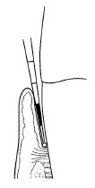
 |  | 1 | 0
 |  | 2 | 1
 |  | 3 | 2 | 正解
 |  | 4 | 9
歯科衛生士 | 2023 | 歯・口腔の健康と予防に関わる人間と社会の仕組み |  | 2023_dh_23_pm028
 |  | Leavell & Clarkの予防の3相5段階における歯周病の特異的予防はどれか。1つ選べ。
 |  | 1 | 禁煙指導
 |  | 2 | 歯科検診
 |  | 3 | 機械的歯面清掃 | 正解
 |  | 4 | スケーリング・ルートプレーニング
歯科衛生士 | 2023 | 歯・口腔の健康と予防に関わる人間と社会の仕組み |  | 2023_dh_23_pm029
 |  | 小児期の歯の形成と萌出の過程を図に示す。 定型発達児の3歳はどれか。1つ選べ。
 |  | 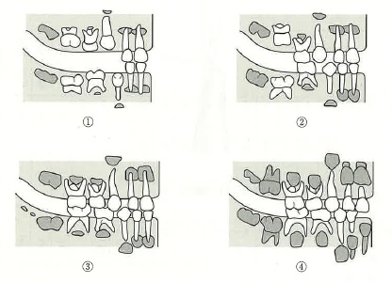
 |  | 1 | ①
 |  | 2 | ②
 |  | 3 | ③ | 正解
 |  | 4 | ④
歯科衛生士 | 2023 | 歯・口腔の健康と予防に関わる人間と社会の仕組み |  | 2023_dh_23_pm030
 |  | 洗口剤の基本成分はどれか。2つ選べ。
 |  | 1 | グリセリン | 正解
 |  | 2 | 無水ケイ酸
 |  | 3 | キシリトール | 正解
 |  | 4 | アルギン酸ナトリウム
歯科衛生士 | 2023 | 歯科衛生士概論 |  | 2023_dh_23_pm031
 |  | 標準予防策に含まれるのはどれか。2つ選べ。
 |  | 1 | 滅菌手袋の使用
 |  | 2 | 歯面清掃時のゴーグル装着 | 正解
 |  | 3 | クリーンルームでの歯科治療
 |  | 4 | スクラブと流水による手洗いの実施 | 正解
歯科衛生士 | 2023 | 歯・口腔の健康と予防に関わる人間と社会の仕組み |  | 2023_dh_23_pm032
 |  | 地域包括ケアシステムにおける5つの視点での取組みに含まれるのはどれか。2つ選べ。
 |  | 1 | 教 育
 |  | 2 | 就 労
 |  | 3 | 予 防 | 正解
 |  | 4 | 生活支援 | 正解
歯科衛生士 | 2023 | 歯科衛生士概論 |  | 2023_dh_23_pm033
 |  | 歯科診療所において診療中に針刺し事故を起こした際の対応を図に示す。 ①で適切なのはどれか。1つ選べ。
 |  | 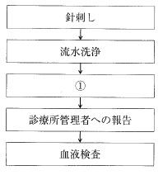
 |  | 1 | 抗菌薬の塗布
 |  | 2 | オキシドールでの洗浄
 |  | 3 | ポビドンヨードでの消毒 | 正解
 |  | 4 | インシデントレポートの作成
歯科衛生士 | 2023 | 臨床歯科医学 |  | 2023_dh_23_pm034
 |  | 抗原抗体反応を利用する検査項目はどれか。2つ選べ。
 |  | 1 | 尿素窒素＜BUN＞
 |  | 2 | リウマトイド因子＜RF＞ | 正解
 |  | 3 | C反応性タンパク＜CRP＞ | 正解
 |  | 4 | コリンエステラーゼ＜ChE＞
歯科衛生士 | 2023 | 臨床歯科医学 |  | 2023_dh_23_pm035
 |  | 顎口腔機能検査法と用いる器材の組合せで正しいのはどれか。1つ選べ。
 |  | 1 | 咬合圧検査 -- フェイスボウ
 |  | 2 | 下顎運動検査 -- パントグラフ | 正解
 |  | 3 | 構音機能検査 -- チェックバイト
 |  | 4 | 咀嚼機能検査 -- マイオモニター
歯科衛生士 | 2023 | 臨床歯科医学 |  | 2023_dh_23_pm036
 |  | 睡眠時無呼吸症候群患者の睡眠中に低下するのはどれか。1つ選べ。
 |  | 1 | 血 圧
 |  | 2 | 脈拍数
 |  | 3 | 無呼吸低呼吸指数
 |  | 4 | 経皮的動脈血酸素飽和度 | 正解
歯科衛生士 | 2023 | 臨床歯科医学 |  | 2023_dh_23_pm037
 |  | 83歳の女性。飲み込みづらくなってきたことを主訴として来院した。口腔機能検査時の写真（A）と検査に使用する器具の写真（B）を示す。 この検査で評価できるのはどれか。1つ選べ。

 |  | 1 | 舌の可動域
 |  | 2 | 舌の巧緻性
 |  | 3 | 舌の運動速度
 |  | 4 | 舌の力の強さ | 正解
歯科衛生士 | 2023 | 臨床歯科医学 |  | 2023_dh_23_pm038
 |  | 65歳の女性。上顎右側犬歯の違和感を主訴として来院した。3か月前から咬合痛があり、他院で治療をしたが改善しなかったため、外科的歯内療法が行われることになった。レトロチップを用いて根尖部の窩洞形成を行っている時のマイクロスコープ写真を示す。 次の操作に使用する材料はどれか。1つ選べ。
 |  | 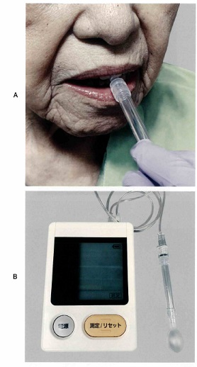 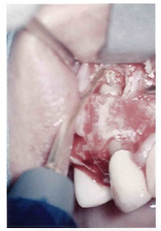
 |  | 1 | 水硬性仮封材
 |  | 2 | 水酸化カルシウム製剤
 |  | 3 | ガッタパーチャポイント
 |  | 4 | 強化型酸化亜鉛ユージノールセメント＜EBAセメント＞ | 正解
歯科衛生士 | 2023 | 臨床歯科医学 |  | 2023_dh_23_pm039
 |  | 66歳の男性。下顎前歯部の歯肉の腫脹を主訴として来院した。現在、糖尿病と高血圧症に対する治療薬を服用している。歯肉の腫脹は服用を始めてから顕著になったという。初診時の口腔内写真を示す。 初診時の対応で考えられるのはどれか。2つ選べ。
 |  | 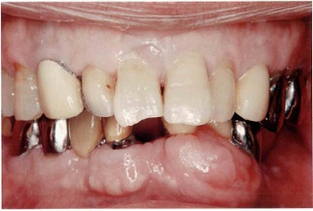
 |  | 1 | 歯肉の切除
 |  | 2 | 服用薬の中止
 |  | 3 | 内科主治医への対診 | 正解
 |  | 4 | プラークコントロール | 正解
歯科衛生士 | 2023 | 臨床歯科医学 |  | 2023_dh_23_pm040
 |  | 28歳の男性。上顎左側第一小臼歯の軽度の冷水痛を主訴として来院した。う蝕症第2度と診断され、コンポジットレジン修復が行われるようになった。処置中の口腔内写真を示す。 矢印で示す器具を使用する目的はどれか。1つ選べ。
 |  | 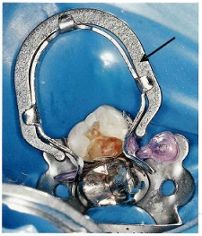
 |  | 1 | 術野の明示
 |  | 2 | 唾液の排除
 |  | 3 | マトリックスの保持 | 正解
 |  | 4 | 窩洞形成時の歯肉損傷防止
歯科衛生士 | 2023 | 臨床歯科医学 |  | 2023_dh_23_pm041
 |  | 43歳の男性。上顎右側第一大臼歯の疼痛を主訴として来院した。患歯に麻酔抜髄を行った。処置中のある操作時のマイクロスコープ写真を示す。 この操作の目的はどれか。1つ選べ。
 |  | 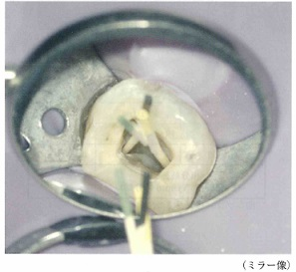
 |  | 1 | 根管拡大
 |  | 2 | 根管乾燥 | 正解
 |  | 3 | 歯髄除去
 |  | 4 | 根管長測定
歯科衛生士 | 2023 | 臨床歯科医学 |  | 2023_dh_23_pm042
 |  | 58歳の男性。下顎右側第一大臼歯の違和感を主訴として来院した。検査の結果、慢性歯周炎と診断された。初診時の口腔内写真（A）、エックス線画像（B）および歯周組織検査結果の一部を示す。 下顎右側第一大臼歯に行うのはどれか。1つ選べ。
 |  | 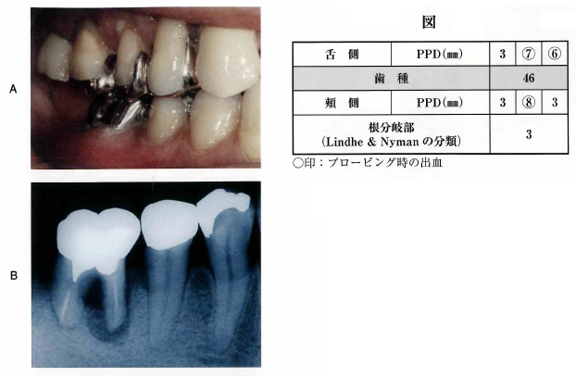
 |  | 1 | ヘミセクション | 正解
 |  | 2 | ルートセパレーション
 |  | 3 | ルートアンプテーション
 |  | 4 | ファーケーションプラスティ
歯科衛生士 | 2023 | 臨床歯科医学 |  | 2023_dh_23_pm043
 |  | 根管形成に使用する2種類の器具の写真（A、B）を示す。 Aと比較したBの特徴はどれか。2つ選べ。
 |  | 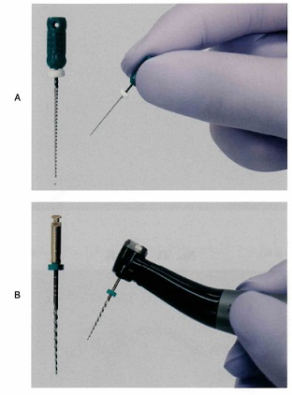
 |  | 1 | 切削効率が低い。
 |  | 2 | 超弾性を有する。 | 正解
 |  | 3 | ISO規格に準じる。
 |  | 4 | 形状記憶性がある。 | 正解
歯科衛生士 | 2023 | 臨床歯科医学 |  | 2023_dh_23_pm044
 |  | 57歳の女性。上顎左側側切歯の一過性の冷水痛を主訴として来院した。初診時の口腔内写真を示す。 考えられる処置はどれか。2つ選べ。
 |  | 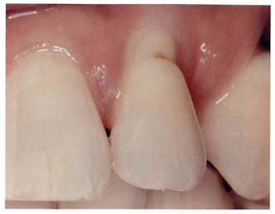
 |  | 1 | ラミネートべニア修復
 |  | 2 | コンポジットレジン修復 | 正解
 |  | 3 | オールセラミッククラウン装着
 |  | 4 | グラスアイオノマーセメント修復 | 正解
歯科衛生士 | 2023 | 臨床歯科医学 |  | 2023_dh_23_pm045
 |  | 部分床義歯製作において咬合採得に必要な装置の写真を示す。 矢印で示す部位の役割はどれか。2つ選べ。
 |  | 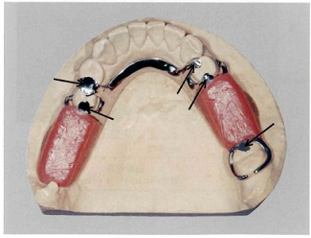
 |  | 1 | 動揺歯の固定
 |  | 2 | 連結子の補強
 |  | 3 | 義歯の沈下防止 | 正解
 |  | 4 | 咬合接触の回復 | 正解
歯科衛生士 | 2023 | 臨床歯科医学 |  | 2023_dh_23_pm046
 |  | 45歳の女性。咀嚼困難を主訴として来院した。診査の結果、下顎右側第一大臼歯欠損に対してインプラント治療が行われた。あるインプラント補綴処置時の口腔内写真を示す。 矢印で示す装置の目的はどれか。1つ選べ。
 |  | 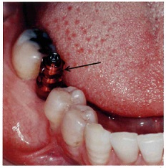
 |  | 1 | 印象精度の向上 | 正解
 |  | 2 | 周囲歯肉の保護
 |  | 3 | 埋入方向の確認
 |  | 4 | アバットメントの試適
歯科衛生士 | 2023 | 臨床歯科医学 |  | 2023_dh_23_pm047
 |  | 39歳の女性。前歯の審美不良を主訴として来院した。上顎右側中切歯に前装冠を製作することになった。支台築造後の口腔内写真を示す。 この支台築造体の特徴はどれか。2つ選べ。
 |  | 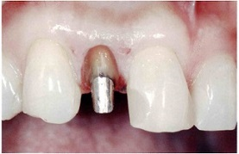
 |  | 1 | 口腔内で製作する。
 |  | 2 | 歯軸の調整ができる。 | 正解
 |  | 3 | セメントで合着する。 | 正解
 |  | 4 | シランカップリング処理を行う。
歯科衛生士 | 2023 | 臨床歯科医学 |  | 2023_dh_23_pm048
 |  | 部分床義歯の写真（A、B）を示す。 矢印で示す部位の役割はどれか。2つ選べ。
 |  | 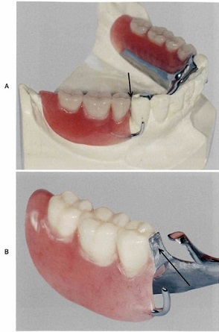
 |  | 1 | 咬合圧の分散
 |  | 2 | 不潔域の減少 | 正解
 |  | 3 | 義歯の離脱防止
 |  | 4 | 義歯着脱方向の規制 | 正解
歯科衛生士 | 2023 | 臨床歯科医学 |  | 2023_dh_23_pm049
 |  | 上顎左側犬歯および第一小臼歯の①歯間乳頭部に②びまん性の腫瘤形成と③歯間離開が認められる。表面粘膜はほぼ正常色であるが、一部に不整形の④紫斑および粗糙感がみられる。 下線部分で正しいのはどれか。2つ選べ。
 |  | 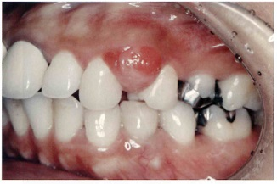
 |  | 1 | ① | 正解
 |  | 2 | ②
 |  | 3 | ③ | 正解
 |  | 4 | ④
歯科衛生士 | 2023 | 臨床歯科医学 |  | 2023_dh_23_pm050
 |  | この疾患の特徴はどれか。2つ選べ。
 |  | 1 | 細菌感染により生じる。
 |  | 2 | 内部に骨組織がみられる。
 |  | 3 | 分娩後消失することがある。 | 正解
 |  | 4 | エストロゲンの分泌増加が誘因となる。 | 正解
歯科衛生士 | 2023 | 臨床歯科医学 |  | 2023_dh_23_pm051
 |  | 14歳の男子。野球の練習中にボールが顔面に当たり、上顎左側中切歯が完全脱落したという。受傷直後にその歯を持ってこれから受診したいとの電話相談を受けた。 脱落した歯の取扱いで正しいのはどれか。1つ選べ。
 |  | 1 | 水道水でよく洗ってください。
 |  | 2 | よく乾燥させて来院してください。
 |  | 3 | 冷たい牛乳に浸して来院してください。 | 正解
 |  | 4 | 清潔なガーゼでよく拭いて来院してください。
歯科衛生士 | 2023 | 臨床歯科医学 |  | 2023_dh_23_pm052
 |  | 側貌の模式図を示す。 コンベックスタイプに分類されるのはどれか。1つ選べ。
 |  | 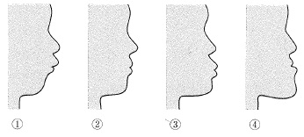
 |  | 1 | ① | 正解
 |  | 2 | ②
 |  | 3 | ③
 |  | 4 | ④
歯科衛生士 | 2023 | 臨床歯科医学 |  | 2023_dh_23_pm053
 |  | アングルⅡ級1類の不正咬合にみられる特徴はどれか。2つ選べ。
 |  | 1 | 口呼吸 | 正解
 |  | 2 | 下顎近心咬合
 |  | 3 | 上顎切歯の唇側傾斜 | 正解
 |  | 4 | 負のオーバージェット
歯科衛生士 | 2023 | 臨床歯科医学 |  | 2023_dh_23_pm054
 |  | 上下顎切歯の被蓋状態の模式図を示す。 舌突出癖によって生じるのはどれか。1つ選べ。
 |  | 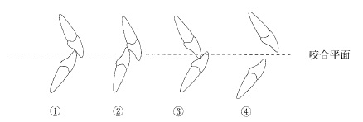
 |  | 1 | ①
 |  | 2 | ②
 |  | 3 | ③
 |  | 4 | ④ | 正解
歯科衛生士 | 2023 | 臨床歯科医学 |  | 2023_dh_23_pm055
 |  | ある矯正装置装着時の相貌写真を示す。 期待できる効果はどれか。1つ選べ。
 |  | 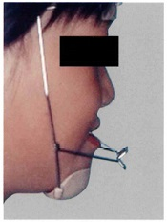
 |  | 1 | 上顎前歯の舌側移動
 |  | 2 | 上顎大臼歯の遠心移動
 |  | 3 | 上顎骨の前方成長促進 | 正解
 |  | 4 | 上顎歯槽基底部の側方拡大
歯科衛生士 | 2023 | 臨床歯科医学 |  | 2023_dh_23_pm056
 |  | 成熟永久歯と比較して幼若永久歯で低いのはどれか。2つ選べ。
 |  | 1 | 咬耗の程度 | 正解
 |  | 2 | う蝕の感受性
 |  | 3 | 修復象牙質の形成能
 |  | 4 | エナメル質表面の石灰化度 | 正解
歯科衛生士 | 2023 | 臨床歯科医学 |  | 2023_dh_23_pm057
 |  | 3歳の女児。歯頸部の白濁を主訴として保護者と来院した。口腔内診査でう窩は認められなかった。初診時の口腔内写真を示す。 ブラッシング指導の後に行うのはどれか。1つ選べ。
 |  | 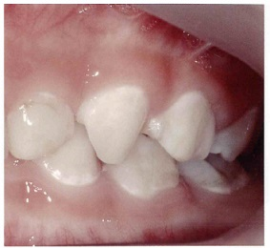
 |  | 1 | フッ化物歯面塗布 | 正解
 |  | 2 | コンポジットレジン修復
 |  | 3 | フッ化ジアンミン銀塗布
 |  | 4 | グラスアイオノマーセメント修復
歯科衛生士 | 2023 | 臨床歯科医学 |  | 2023_dh_23_pm058
 |  | 構音障害を改善するために製作した補綴装置の写真を示す。 改善される発音はどれか。2つ選べ。
 |  | 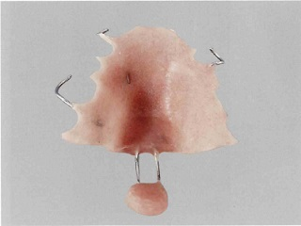
 |  | 1 | イ
 |  | 2 | シ
 |  | 3 | タ | 正解
 |  | 4 | パ | 正解
歯科衛生士 | 2023 | 臨床歯科医学 |  | 2023_dh_23_pm059
 |  | サルコペニアの評価項目はどれか。2つ選べ。
 |  | 1 | 筋 力 | 正解
 |  | 2 | 筋肉量 | 正解
 |  | 3 | 筋萎縮度
 |  | 4 | 骨格筋と平滑筋の比
歯科衛生士 | 2023 | 臨床歯科医学 |  | 2023_dh_23_pm060
 |  | 経管栄養に用いる器具が身体に装着されている写真を示す。 この器具を用いるのはどれか。1つ選べ。
 |  | 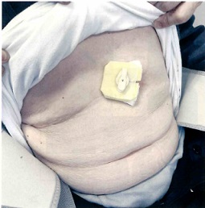
 |  | 1 | 胃 瘻 | 正解
 |  | 2 | 経鼻経管栄養
 |  | 3 | 中心静脈栄養
 |  | 4 | 間欠的経管栄養
歯科衛生士 | 2023 | 臨床歯科医学 |  | 2023_dh_23_pm061
 |  | 8歳の女児。口腔内の精査依頼で児童相談所の相談員と来院した。肢体不自由があり、母親からネグレクトされていて身体発達の重度の遅れが認められる。初診時の口腔内写真を示す。 観察できるのはどれか。1つ選べ。
 |  | 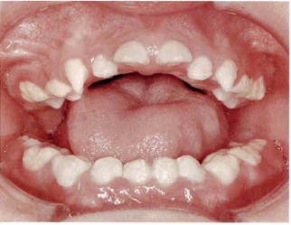
 |  | 1 | 歯の破折
 |  | 2 | 多数歯う蝕
 |  | 3 | 口腔粘膜外傷
 |  | 4 | 多量の歯石沈着 | 正解
歯科衛生士 | 2023 | 臨床歯科医学 |  | 2023_dh_23_pm062
 |  | 6歳の男児。う蝕予防処置を希望して保護者と来院した。自閉スペクトラム症の既往があるという。視覚支援を行いながら予防塡塞を行った。診療時に用いた視覚支援シートと処置中の写真を示す。 使用したシートにより構造化が図られるのはどれか。2つ選べ。
 |  | 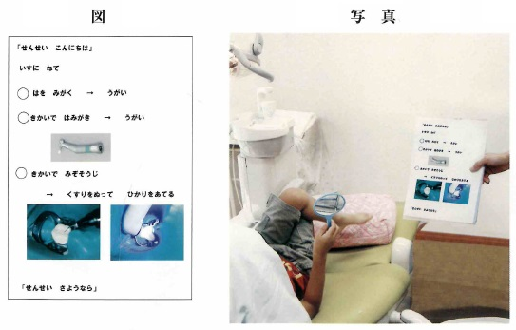
 |  | 1 | 意 思
 |  | 2 | 空 間
 |  | 3 | 時 間 | 正解
 |  | 4 | 順 序 | 正解
歯科衛生士 | 2023 | 歯科予防処置論 |  | 2023_dh_23_pm063
 |  | 58歳の女性。上顎右側第一大臼歯の違和感を主訴として来院した。初診時の歯周組織検査結果の一部を表に示す。 正しいのはどれか。2つ選べ。
 |  | 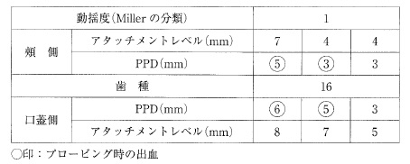
 |  | 1 | 歯肉に限局した炎症がある。
 |  | 2 | 頰舌方向のみに動揺がみられる。 | 正解
 |  | 3 | 歯肉退縮幅は1～2mmである。 | 正解
 |  | 4 | 最も深い歯周ポケット深さは8mmである。
歯科衛生士 | 2023 | 歯科予防処置論 |  | 2023_dh_23_pm064
 |  | 67歳の男性。メインテナンスのため来院した。歯科医師から根面う蝕予防を目的としたフッ化物歯面塗布を指示された。来院時のエックス線画像を示す。 使用するのはどれか。1つ選べ。

 |  | 1 | フッ化第一スズ溶液
 |  | 2 | フッ化ナトリウム溶液 | 正解
 |  | 3 | モノフルオロリン酸ナトリウム
 |  | 4 | リン酸酸性フッ化ナトリウム溶液
歯科衛生士 | 2023 | 歯科予防処置論 |  | 2023_dh_23_pm065
 |  | 66歳の女性。上顎右側第一大臼歯の歯肉の腫脹を主訴として来院した。歯科医師から患歯の検査を行うよう指示を受けた。エックス線画像（A）と器具の写真（B）を示す。 検査に使用するのはどれか。2つ選べ。
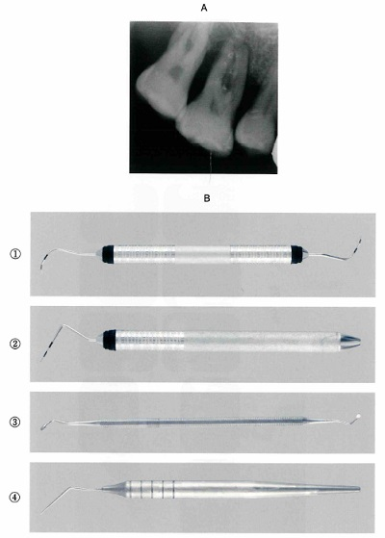
 |  | 1 | ① | 正解
 |  | 2 | ② | 正解
 |  | 3 | ③
 |  | 4 | ④
歯科衛生士 | 2023 | 歯科予防処置論 |  | 2023_dh_23_pm066
 |  | Keyesの3つの輪を図に示す。 ①の要因を評価するう蝕活動性試験はどれか。2つ選べ。
 |  | 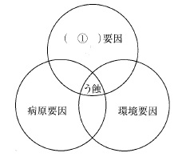
 |  | 1 | Hadleyテスト
 |  | 2 | Snyderテスト
 |  | 3 | Dreizenテスト | 正解
 |  | 4 | グルコースクリアランステスト | 正解
歯科衛生士 | 2023 | 歯科予防処置論 |  | 2023_dh_23_pm067
 |  | 妊娠関連歯肉炎で増加する細菌はどれか。1つ選べ。
 |  | 1 | Prevotella intermedia | 正解
 |  | 2 | Fusobacterium nucleatum
 |  | 3 | Porphyromonas gingivalis
 |  | 4 | Aggregatibacter actinomycetemcomitans
歯科衛生士 | 2023 | 歯科予防処置論 |  | 2023_dh_23_pm068
 |  | 46歳の男性。下顎右側臼歯部歯肉からの出血を主訴として来院した。歯周組織検査後、スケーリング・ルートプレーニングを行うよう歯科医師から指示を受けた。エックス線画像（A）とグレーシータイプキュレットの写真（B）を示す。 矢印で示した歯石を除去するのに適しているのはどれか。1つ選べ。
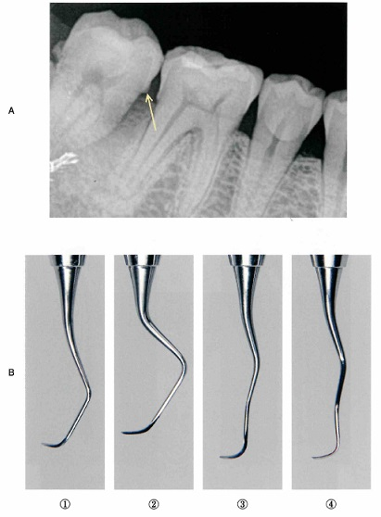
 |  | 1 | ①
 |  | 2 | ②
 |  | 3 | ③ | 正解
 |  | 4 | ④
歯科衛生士 | 2023 | 歯科予防処置論 |  | 2023_dh_23_pm069
 |  | 歯周組織に対する喫煙の影響はどれか。1つ選べ。
 |  | 1 | 血管の拡張
 |  | 2 | 歯周病原細菌の減少
 |  | 3 | 好中球の走化性の低下 | 正解
 |  | 4 | コラーゲン産生の促進
歯科衛生士 | 2023 | 歯科予防処置論 |  | 2023_dh_23_pm070
 |  | インディアストーンと比較したセラミックストーンの特徴はどれか。2つ選べ。
 |  | 1 | 天然石である。
 |  | 2 | 粒子が細かい。 | 正解
 |  | 3 | 潤滑剤は不要である。 | 正解
 |  | 4 | 器具の形態修正に用いる。
歯科衛生士 | 2023 | 歯科予防処置論 |  | 2023_dh_23_pm071
 |  | 糖尿病患者において歯周治療により改善が期待されるのはどれか。1つ選べ。
 |  | 1 | HbA1c（％） | 正解
 |  | 2 | 血小板数
 |  | 3 | ヘマトクリット値
 |  | 4 | LDLコレステロール値
歯科衛生士 | 2023 | 歯科予防処置論 |  | 2023_dh_23_pm072
 |  | 6歳の男児。定期歯科健康診査のため、保護者と来院した。歯科医師から半萌出している下顎右側第一大臼歯に小窩裂溝塡塞を行うよう指示を受けた。器材の写真を示す。 使用するのはどれか。2つ選べ。

 |  | 1 | ①
 |  | 2 | ② | 正解
 |  | 3 | ③ | 正解
 |  | 4 | ④
歯科衛生士 | 2023 | 歯科予防処置論 |  | 2023_dh_23_pm073
 |  | 30歳の女性。ブラッシング時の歯肉からの出血を主訴として来院した。口腔内写真を示す。 認められるのはどれか。2つ選べ。
 |  | 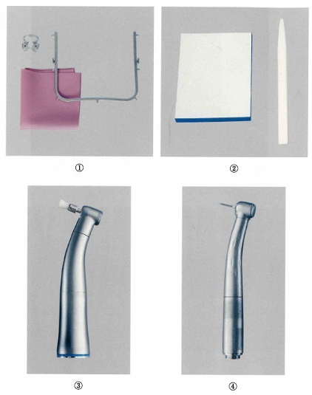 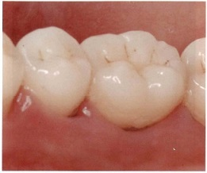
 |  | 1 | 歯間空隙
 |  | 2 | 歯石の沈着 | 正解
 |  | 3 | 歯肉の腫脹 | 正解
 |  | 4 | フェストゥーン
歯科衛生士 | 2023 | 歯科予防処置論 |  | 2023_dh_23_pm074
 |  | 体重30kgの男児が週一回法のフッ化物洗口液10mLを誤飲した。 誤飲したフッ化物イオン量はどれか。1つ選べ。
 |  | 1 | 0.6mg
 |  | 2 | 0.9mg
 |  | 3 | 6.0mg
 |  | 4 | 9.0mg | 正解
歯科衛生士 | 2023 | 歯科予防処置論 |  | 2023_dh_23_pm075
 |  | 24歳の女性。ブラッシング時の歯肉からの出血を主訴として来院した。初診時の歯垢染色後の口腔内写真を示す。 染色後の歯垢の色の違いに影響するのはどれか。1つ選べ。
 |  | 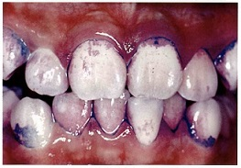
 |  | 1 | 歯垢のpH
 |  | 2 | 歯垢の粘着性
 |  | 3 | 歯垢の付着時間 | 正解
 |  | 4 | 歯垢中の白血球数
歯科衛生士 | 2023 | 歯科予防処置論 |  | 2023_dh_23_pm076
 |  | 12歳の男児。6か月毎のリコールで来院した。う蝕リスク評価の結果を表に示す。 う蝕リスクが高いと判定されるのはどれか。2つ選べ。
 |  | 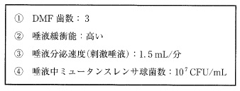
 |  | 1 | ① | 正解
 |  | 2 | ②
 |  | 3 | ③
 |  | 4 | ④ | 正解
歯科衛生士 | 2023 | 歯科予防処置論 |  | 2023_dh_23_pm077
 |  | 顎模型上で根分岐部病変の検査を行っている写真を示す。 Glickmanの分類はどれか。1つ選べ。

 |  | 1 | 1級
 |  | 2 | 2級
 |  | 3 | 3級 | 正解
 |  | 4 | 4級
歯科衛生士 | 2023 | 歯科保健指導論 |  | 2023_dh_23_pm078
 |  | 52歳の女性。噛みにくいことを主訴として来院した。口腔内診査後、歯科医師から歯科保健指導を行うよう指示を受けた。歯周組織検査結果と口腔内写真（A、B、C）を示す。 適切なのはどれか。2つ選べ。
 |  | 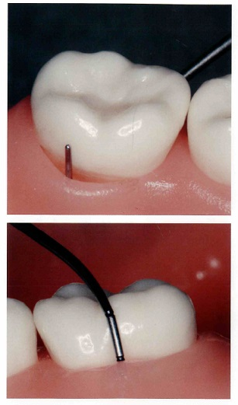 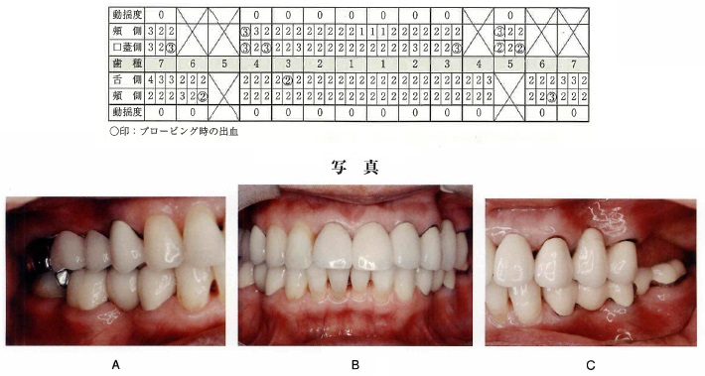
 |  | 1 | 毛先の硬い歯ブラシを使用しましょう。
 |  | 2 | 上顎前歯部に歯間ブラシを使用しましょう。
 |  | 3 | 下顎臼歯部にスーパーフロスを使用しましょう。 | 正解
 |  | 4 | 上顎左側第二小臼歯にタフトブラシを使用しましょう。 | 正解
歯科衛生士 | 2023 | 歯科保健指導論 |  | 2023_dh_23_pm079
 |  | オーラルフレイルでみられるのはどれか。2つ選べ。
 |  | 1 | 食欲低下 | 正解
 |  | 2 | 咀嚼障害
 |  | 3 | 食べこぼし | 正解
 |  | 4 | 嚥下機能低下
歯科衛生士 | 2023 | 歯科保健指導論 |  | 2023_dh_23_pm080
 |  | 喫煙の生理学的な依存度と相関が高いのはどれか。2つ選べ。
 |  | 1 | 1日の喫煙本数 | 正解
 |  | 2 | 唾液中の潜血量
 |  | 3 | 呼気中の二酸化炭素濃度
 |  | 4 | 起床から最初に喫煙するまでの時間 | 正解
歯科衛生士 | 2023 | 歯科保健指導論 |  | 2023_dh_23_pm081
 |  | 緩和ケア病棟に勤務する看護師を対象に終末期における口腔ケアの講話を依頼された。 講話の内容で優先するのはどれか。2つ選べ。
 |  | 1 | う 蝕
 |  | 2 | 歯周病
 |  | 3 | 口腔乾燥 | 正解
 |  | 4 | 口腔カンジダ症 | 正解
歯科衛生士 | 2023 | 歯科保健指導論 |  | 2023_dh_23_pm082
 |  | 口腔機能低下症とは、加齢だけでなく、疾患や障害などさまざまな要因によって口腔の機能が複合的に低下している疾患である。重症化すると（①）障害、（②）障害となって全身の健康を損なう。 （①）（②）に入るのはどれか。2つ選べ。
 |  | 1 | 摂 食
 |  | 2 | 咀 嚼 | 正解
 |  | 3 | 味 覚
 |  | 4 | 摂食嚥下 | 正解
歯科衛生士 | 2023 | 歯科保健指導論 |  | 2023_dh_23_pm083
 |  | 非感染性疾患に対するWHOの対策はどれか。2つ選べ。
 |  | 1 | 1日10分の運動
 |  | 2 | 適度なストレス
 |  | 3 | 自分の血圧値の理解 | 正解
 |  | 4 | 栄養バランスのよい食事 | 正解
歯科衛生士 | 2023 | 歯科保健指導論 |  | 2023_dh_23_pm084
 |  | 78歳の男性。主治医から周術期口腔衛生管理の依頼を受け、口腔内のアセスメントを行った。結果を図に示す。 患者に使用を勧めるのはどれか。2つ選べ。
 |  | 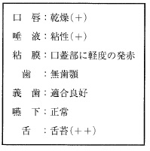
 |  | 1 | 増粘剤
 |  | 2 | 義歯安定剤
 |  | 3 | 義歯洗浄剤 | 正解
 |  | 4 | 口腔保湿剤 | 正解
歯科衛生士 | 2023 | 歯科保健指導論 |  | 2023_dh_23_pm085
 |  | 55歳の女性。インプラント二次手術直後の口腔内写真を示す。 この部位に対する次回来院時までの指導内容はどれか。1つ選べ。
 |  | 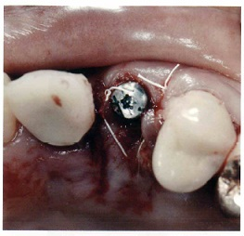
 |  | 1 | 歯磨剤を使用する。
 |  | 2 | 歯間ブラシを使用する。
 |  | 3 | ガーゼで血餅を除去する。
 |  | 4 | 低刺激の洗口剤を使用する。 | 正解
歯科衛生士 | 2023 | 歯科保健指導論 |  | 2023_dh_23_pm086
 |  | 小学校低学年に健康教育を行うことになった。教育内容で正しいのはどれか。1つ選べ。
 |  | 1 | 社会情勢を取り入れる。
 |  | 2 | 体験活動を取り入れる。 | 正解
 |  | 3 | 過去の経験を取り入れる。
 |  | 4 | 実験・観察を取り入れる。
歯科衛生士 | 2023 | 歯科保健指導論 |  | 2023_dh_23_pm087
 |  | A市の高齢者を対象とした口腔機能向上に関する講話を依頼され、対象者に事前アンケートを行うことになった。 優先すべき項目はどれか。2つ選べ。
 |  | 1 | 間食はしますか。
 |  | 2 | むせることはありますか。 | 正解
 |  | 3 | 好きな食べ物はありますか。
 |  | 4 | 噛みにくいものはありますか。 | 正解
歯科衛生士 | 2023 | 歯科保健指導論 |  | 2023_dh_23_pm088
 |  | 食品に表示されているマークを図に示す。 このマークが付けられているのはどれか。2つ選べ。
 |  | 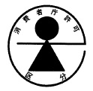
 |  | 1 | 病者用食品 | 正解
 |  | 2 | 栄養機能食品
 |  | 3 | 機能性表示食品
 |  | 4 | えん下困難者用食品 | 正解
歯科衛生士 | 2023 | 歯科保健指導論 |  | 2023_dh_23_pm089
 |  | 離乳中期にみられる食物摂取の特徴はどれか。1つ選べ。
 |  | 1 | 歯を使う。
 |  | 2 | 歯ぐきでつぶす。
 |  | 3 | 舌と上あごでつぶす。 | 正解
 |  | 4 | 口を閉じて取り込みができる。
歯科衛生士 | 2023 | 歯科保健指導論 |  | 2023_dh_23_pm090
 |  | 妊婦の食事摂取基準で耐容上限量が定められているのはどれか。2つ選べ。
 |  | 1 | 亜 鉛 | 正解
 |  | 2 | カルシウム | 正解
 |  | 3 | ナトリウム
 |  | 4 | マグネシウム
歯科衛生士 | 2023 | 歯科診療補助論 |  | 2023_dh_23_pm091
 |  | 16歳の女子。上顎前突を主訴として来院した。頭部エックス線規格写真を示す。 撮影時の留意点で適切なのはどれか。2つ選べ。
 |  | 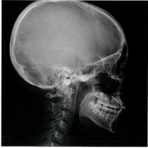
 |  | 1 | SN平面を床面と平行にする。
 |  | 2 | 頭部固定にはイヤーロッドを用いる。 | 正解
 |  | 3 | 被写体と写真が等倍になるよう撮影する。
 |  | 4 | 頭部の正中矢状平面とフィルムを平行に保つ。 | 正解
歯科衛生士 | 2023 | 歯科診療補助論 |  | 2023_dh_23_pm092
 |  | 23歳の女性。上顎右側第二大臼歯の修復物脱離を主訴として来院した。検査の結果、間接修復が行われることになった。窩洞形成後と修復物試適後の口腔内写真（A、B）を示す。 デュアルキュア型接着性レジンセメントによる接着で正しいのはどれか。2つ選べ。
 |  | 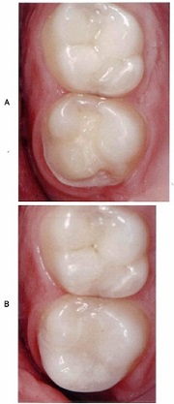
 |  | 1 | 修復物にシランカップリング処理を行う。 | 正解
 |  | 2 | 窩洞内にセメントを塗布する。
 |  | 3 | タックキュア後、余剰セメントを除去する。 | 正解
 |  | 4 | 光照射後、直ちに研磨する。
歯科衛生士 | 2023 | 歯科診療補助論 |  | 2023_dh_23_pm093
 |  | 56歳の男性。SPTのため来院した。治療を開始すると、冷汗、頻脈、手指の震えなどがみられるようになった。糖尿病の既往があり、今朝インスリン製剤を自己注射したが、多忙で昼食はとっていないという。 適切な対応はどれか。1つ選べ。
 |  | 1 | 下肢を挙上する。
 |  | 2 | 自己注射を促す。
 |  | 3 | 笑気を吸入させる。
 |  | 4 | 加糖飲料を飲んでもらう。 | 正解
歯科衛生士 | 2023 | 歯科診療補助論 |  | 2023_dh_23_pm094
 |  | 普通石膏の取扱いで適切なのはどれか。2つ選べ。
 |  | 1 | 石膏をよくほぐした状態で計量する。 | 正解
 |  | 2 | 練和時間は30～60秒を目安とする。 | 正解
 |  | 3 | 印象体には一度に多量の石膏泥を注入する。
 |  | 4 | 石膏泥は強く押し付けながら盛り上げる。
歯科衛生士 | 2023 | 歯科診療補助論 |  | 2023_dh_23_pm095
 |  | 口腔扁平上皮癌に対する放射線治療が終了し、治療後6か月以上経過した際に起こりうる口腔内の有害事象はどれか。2つ選べ。
 |  | 1 | 咽頭痛
 |  | 2 | 顎骨壊死 | 正解
 |  | 3 | 口腔粘膜炎
 |  | 4 | 多発性う蝕 | 正解
歯科衛生士 | 2023 | 歯科診療補助論 |  | 2023_dh_23_pm096
 |  | 17歳の男子。下顎右側犬歯と第一小臼歯間に食片がはさまることを主訴として来院した。第一小臼歯に送気による疼痛を認めた。検査の結果、第一小臼歯のう蝕と診断され、う蝕処置が行われることになった。う蝕検知液で染色後の口腔内写真を示す。 矢印で示す部分を残置する処置を行う際に準備するのはどれか。1つ選べ。
 |  | 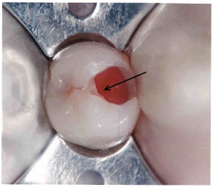
 |  | 1 | EDTA
 |  | 2 | 過酸化尿素
 |  | 3 | 過ホウ酸ナトリウム
 |  | 4 | タンニン・フッ化物合剤配合ポリカルボキシレートセメント | 正解
歯科衛生士 | 2023 | 歯科診療補助論 |  | 2023_dh_23_pm097
 |  | 8歳の女児。矯正歯科治療を希望して保護者と来院した。印象採得を行うことになったが、印象採得の経験はないという。女児は緊張している様子である。 適切な対応はどれか。2つ選べ。
 |  | 1 | 頭は後方へ傾ける。
 |  | 2 | 印象採得は座位で行う。 | 正解
 |  | 3 | 上顎から印象採得を行う。
 |  | 4 | ガーグルベースンを用意する。 | 正解
歯科衛生士 | 2023 | 歯科診療補助論 |  | 2023_dh_23_pm098
 |  | 縫合糸のパッケージの写真を示す。 この特徴はどれか。1つ選べ。
 |  | 
 |  | 1 | 粗糙である。
 |  | 2 | 生体への吸収性がある。
 |  | 3 | 繊維間に細菌が侵入しやすい。
 |  | 4 | 抜糸時に見えるよう着色されている。 | 正解
歯科衛生士 | 2023 | 歯科診療補助論 |  | 2023_dh_23_pm099
 |  | 71歳の男性。嚥下障害がある。座位で食事中に誤嚥してしまったためドレナージを行うことになった。ドレナージの体位の写真を示す。 効果的なのはどれか。1つ選べ。
 |  | 
 |  | 1 | ①
 |  | 2 | ②
 |  | 3 | ③
 |  | 4 | ④ | 正解
歯科衛生士 | 2023 | 歯科診療補助論 |  | 2023_dh_23_pm100
 |  | 21歳の男性。上顎右側第一大臼歯の一過性の冷水痛を主訴として来院した。咬合面象牙質う蝕と診断され、コンポジットレジン修復が行われることになった。窩洞形成後とワンステップ接着システムを用いた接着処理時の口腔内写真（A、B）および使用した接着システムの写真（C）を示す。 次に行うのはどれか。1つ選べ。

 |  | 1 | 水 洗
 |  | 2 | 光照射
 |  | 3 | エアブロー | 正解
 |  | 4 | エッチング
歯科衛生士 | 2023 | 歯科診療補助論 |  | 2023_dh_23_pm101
 |  | 矯正歯科治療で用いる材料の写真を示す。 空隙の閉鎖に用いるのはどれか。2つ選べ。

 |  | 1 | ①
 |  | 2 | ② | 正解
 |  | 3 | ③ | 正解
 |  | 4 | ④
歯科衛生士 | 2023 | 歯科診療補助論 |  | 2023_dh_23_pm102
 |  | 75歳の女性。下顎前歯部ブリッジ脱離を主訴として来院した。診断の結果、ブリッジを製作することになった。検査中の口腔内写真を示す。 行われているのはどれか。1つ選べ。
 |  |   
 |  | 1 | 平行測定 | 正解
 |  | 2 | 歯髄電気診
 |  | 3 | 動揺度検査
 |  | 4 | 歯周ポケット測定
歯科衛生士 | 2023 | 歯科診療補助論 |  | 2023_dh_23_pm103
 |  | エックス線撮影にCCDを使用した場合とフィルムを使用した場合の共通事項はどれか。2つ選べ。
 |  | 1 | 廃液処理
 |  | 2 | フィルムマウント
 |  | 3 | 画像検出器の位置づけ | 正解
 |  | 4 | 撮影装置のメインテナンス | 正解
歯科衛生士 | 2023 | 歯科診療補助論 |  | 2023_dh_23_pm104
 |  | 妊娠37週の妊婦。定期歯科健康診査を希望して来院した。検査の結果、スケーリングを行うことになった。仰臥位性低血圧症候群の発現のリスクを低減するための姿勢の写真を示す。 この体位で圧迫を防ぐ器官はどれか。1つ選べ。
 |  | 
 |  | 1 | 子 宮
 |  | 2 | 腎 臓
 |  | 3 | 大動脈
 |  | 4 | 下大静脈 | 正解
歯科衛生士 | 2023 | 歯科診療補助論 |  | 2023_dh_23_pm105
 |  | 既製冠を使用してプロビジョナルレストレーションを製作することになった。製作過程の模型の写真を示す。 この操作の前に行うのはどれか。2つ選べ。
 |  | 
 |  | 1 | 既製冠の試適 | 正解
 |  | 2 | 既製冠の調整 | 正解
 |  | 3 | 既製冠内面への分離材塗布
 |  | 4 | 支台歯へのレジン盛り付け
歯科衛生士 | 2023 | 歯科診療補助論 |  | 2023_dh_23_pm106
 |  | 口腔期障害のある摂食嚥下障害患者に対して行う直接訓練はどれか。1つ選べ。
 |  | 1 | 舌訓練
 |  | 2 | 嚥下の意識化 | 正解
 |  | 3 | ガムラビング
 |  | 4 | ブローイング
歯科衛生士 | 2023 | 歯科診療補助論 |  | 2023_dh_23_pm107
 |  | 加齢による握力低下で歯ブラシが握りにくくなった高齢者に対して、歯ブラシの柄を太くすることで、握りやすさが向上し歯磨きがしやすくなった。 この状態で改善したのはどれか。1つ選べ。
 |  | 1 | 機能の変調
 |  | 2 | 形態の不全
 |  | 3 | 活動の制限 | 正解
 |  | 4 | 参加の制約
歯科衛生士 | 2023 | 歯科診療補助論 |  | 2023_dh_23_pm108
 |  | 72歳の男性。食べこぼしが気になることを主訴として来院した。現在歯数は27本である。口腔閉鎖機能不全が疑われ、評価を行うことになった。 実施するのはどれか。1つ選べ。
 |  | 1 | 嚥下造影検査
 |  | 2 | 咀嚼能率検査
 |  | 3 | 口腔湿潤度検査
 |  | 4 | オーラルディアドコキネシス | 正解
歯科衛生士 | 2023 | 歯科診療補助論 |  | 2023_dh_23_pm109
 |  | 離乳期と身体の発達段階の組合せで正しいのはどれか。2つ選べ。
 |  | 1 | 離乳初期 -- 座位がとれる。 | 正解
 |  | 2 | 離乳中期 -- 手づかみ食べができる。
 |  | 3 | 離乳後期 -- コップを使用できる。 | 正解
 |  | 4 | 離乳完了 -- 箸を使用できる。
歯科衛生士 | 2023 | 歯科診療補助論 |  | 2023_dh_23_pm110
 |  | 栄養サポートチーム＜NST＞における各職種と業務の組合せで正しいのはどれか。2つ選べ。
 |  | 1 | 管理栄養士 -- 残食の確認 | 正解
 |  | 2 | 言語聴覚士 -- 嚥下内視鏡検査
 |  | 3 | 作業療法士 -- 経鼻経管栄養の交換
 |  | 4 | 歯科衛生士 -- 口腔健康管理 | 正解

